Бланк заказа
БЛАНК ЗАКАЗА для ООО"ЧИППОЛИНО"

Исакова Анастасия 8(929)575-64-13,(4967) 61-62-43 E-mail: Anastasiya-pelikan@yandex.ru
Мазурова Лариса 8(903)131-98-06, (4967) 62-23-58 E-mail: Larisa.pelikan@mail.ru
Герасимова Вероника 8(926)020-86-76 E-mail: Veronika.pelikan@mail.ru

График раб . Пн-пят с 8:00 до 17:00 |  |  |  | www.pelikan-plast.ru

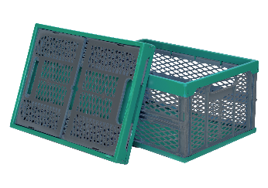
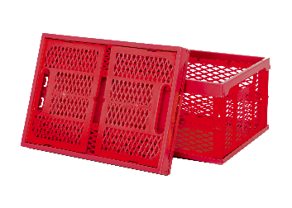
Сумма заказа ОПТ. От 20 тыс.руб.
ВИД | Наименование изделий | Арт | Потребительская упаковка | Кол-во в упак. (гофрокороб) шт. | ОПТ. ЦЕНА С НДС РУБ. | Укажите заказ в шт. кратно упаковке | Упаковок | СУММА заказа в руб. с НДС
 | Ящик складной Зелёно-серый (перфорированный, усиленный), max нагрузка до 30 кг. В разложенном виде 475х340х 230 В сложенном виде 475х340х 58 Вес (гр.) 1175 | 310 | нет | 5 | 373.46 |  | 0 | 0.00
 | Ящик складной Красный (перфорированный, усиленный), max нагрузка до 30 кг. В разложенном виде 475х340х 230 В сложенном виде 475х340х 58 Вес (гр.) 1175 | 310 | нет | 5 | 373.46 |  | 0 | 0.00
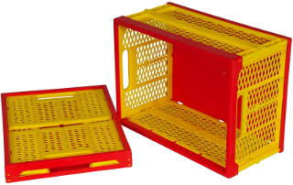 | Ящик складной Красно- Желтый (перфорированный, усиленный), max нагрузка до 30 кг. В разложенном виде 475х340х 230 В сложенном виде 475х340х 58 Вес (гр.) 1175 | 0310 | нет | 5 | 373.46 |  | 0 | 0.00
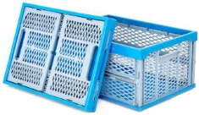 | Ящик складной Сине - Серый (перфорированный, усиленный), max нагрузка до 30 кг. В разложенном виде 475х340х 230 В сложенном виде 475х340х 58 Вес (гр.) 1175 | 0310 | нет | 5 | 373.46 |  | 0 | 0.00
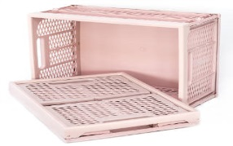 | Ящик складной Розовая дымка (перфорированный, усиленный), max нагрузка до 30 кг. В разложенном виде 475х340х 230 В сложенном виде 475х340х 58 Вес (гр.) 1175 | 0310 | нет | 5 | 373.46 |  | 0 | 0.00
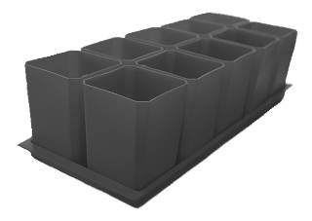 | Набор горшков для рассады ПОПУЛЯРНЫЙ 10 мест 0,75 л. (с поддоном) | 0332 | терм. Пленка | 6 | 323.86 |  | 0 | 0.00
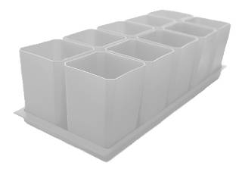 | Набор горшков для рассады БЕЛЫЙ 10 мест 0,75 л. (с поддоном) | 0330 | терм. Пленка | 6 | 371.59 |  | 0 | 0.00
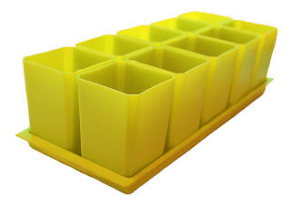 | Набор горшков для рассады ЖЕЛТЫЙ 10 мест 0,75 л. (с поддоном) | 0330 | терм. Пленка | 6 | 371.59 |  | 0 | 0.00
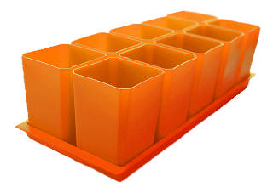 | Набор горшков для рассады ОРАНЖЕВЫЙ 10 мест 0,75 л. (с поддоном) | 0330 | терм. Пленка | 6 | 371.59 |  | 0 | 0.00
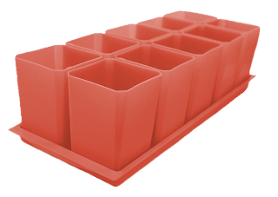 | Набор горшков для рассады ТЕРРАКОТОВЫЙ 10 мест 0,75 л. (с поддоном) | 0330 | терм. Пленка | 6 | 371.59 |  | 0 | 0.00
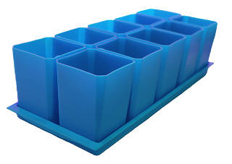 | Набор горшков для рассады ГОЛУБОЙ 10 мест 0,75 л. (с поддоном) | 0330 | терм. Пленка | 6 | 371.59 |  | 0 | 0.00
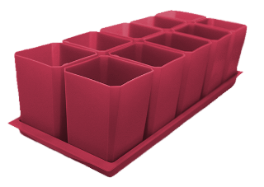 | Набор горшков для рассады ФРАНЦУЗСКАЯ РОЗА 10 мест 0,75 л. (с поддоном) | 0330 | терм. Пленка | 6 | 371.59 |  | 0 | 0.00
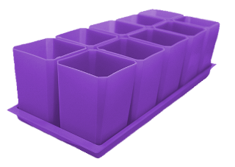 | Набор горшков для рассады ФИОЛЕТОВЫЙ 10 мест 0,75 л. (с поддоном) | 0330 | терм. Пленка | 6 | 371.59 |  | 0 | 0.00
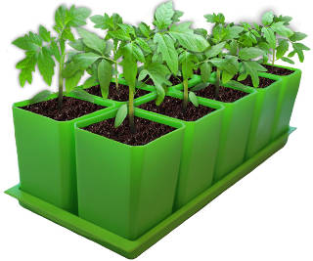 | Набор горшков для рассады ЗЕЛЕНЫЙ 10 мест 0,75 л. (с поддоном) | 0330 | терм. Пленка | 6 | 371.59 |  | 0 | 0.00
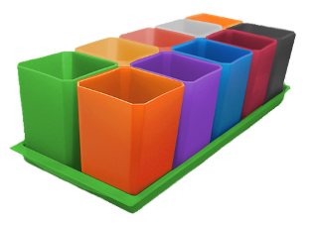 | Набор горшков для рассады МИКС 10 мест 0,75 л. (с поддоном) | 0330 | терм. Пленка | 6 | 371.59 |  | 0 | 0.00
 | Набор горшков для рассады ПОПУЛЯРНЫЙ 6 мест 0,75 л. (с поддоном) | 0335 | терм. Пленка | 20 | 205.92 |  | 0 | 0.00
 | Набор горшков для рассады ЗЕЛЁНЫЙ 6 мест 0,75 л. (с поддоном) | 0335 | терм. Пленка | 20 | 220.9 |  | 0 | 0.00
 | Набор горшков для рассады ГОЛУБОЙ 6 мест 0,75 л. (с поддоном) | 0335 | терм. Пленка | 20 | 220.9 |  | 0 | 0.00
 | Набор горшков для рассады ОРАНЖЕВЫЙ 6 мест 0,75 л. (с поддоном) | 0335 | терм. Пленка | 20 | 220.9 |  | 0 | 0.00
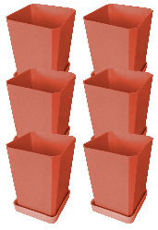 | Набор горшков для рассады ТЕРРАКОТОВЫЙ 6 мест 0,75 л. (с поддоном) | 0335 | терм. Пленка | 20 | 220.9 |  | 0 | 0.00
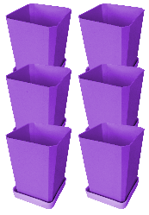 | Набор горшков для рассады ФИОЛЕТОВЫЙ 6 мест 0,75 л. (с поддоном) | 0335 | терм. Пленка | 20 | 220.9 |  | 0 | 0.00
 | Набор горшков для рассады БЕЛЫЙ 6 мест 0,75 л. (с поддоном) | 0335 | терм. Пленка | 20 | 220.9 |  | 0 | 0.00
 | Набор горшков для рассады ЖЁЛТЫЙ 6 мест 0,75 л. (с поддоном) | 0335 | терм. Пленка | 20 | 220.9 |  | 0 | 0.00
 | Набор горшков для рассады ФРАНЦУЗСКАЯ РОЗА 6 мест 0,75 л. (с поддоном) | 0335 | терм. Пленка | 20 | 220.9 |  | 0 | 0.00
 | Горшок для рассады ПОПУЛЯРНЫЙ (1 место 0,75 л, с малый поддоном) (Отпуск кратно 6 шт в коробке 20 наборов по 6 шт) | 0333 | нет | 90 | 28.08 |  | 0 | 0.00
 | Горшок для рассады БЕЛЫЙ (1 место 0,75 л, с малый поддоном) (Отпуск кратно 6 шт в коробке 20 наборов по 6 шт) | 0331 | нет | 90 | 33.7 |  | 0 | 0.00
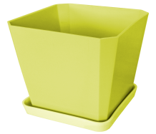 | Горшок для рассады ЖЕЛТЫЙ (1 место 0,75 л, с малый поддоном) (Отпуск кратно 6 шт в коробке 20 наборов по 6 шт) | 0331 | нет | 90 | 33.7 |  | 0 | 0.00
 | Горшок для рассады ОРАНЖЕВЫЙ (1 место 0,75 л, с малый поддоном) (Отпуск кратно 6 шт в коробке 20 наборов по 6 шт) | 0331 | нет | 90 | 33.7 |  | 0 | 0.00
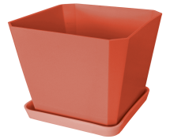 | Горшок для рассады ТЕРРАКОТОВЫЙ (1 место 0,75 л, с малый поддоном) (Отпуск кратно 6 шт в коробке 20 наборов по 6 шт) | 0331 | нет | 90 | 33.7 |  | 0 | 0.00
 | Горшок для рассады ГОЛУБОЙ (1 место 0,75 л, с малый поддоном) (Отпуск кратно 6 шт в коробке 20 наборов по 6 шт) | 0331 | нет | 90 | 33.7 |  | 0 | 0.00
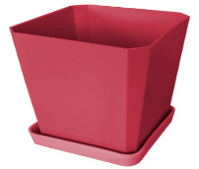 | Горшок для рассады ФРАНЦУЗКАЯ РОЗА (1 место 0,75 л, с малый поддоном) (Отпуск кратно 6 шт в коробке 20 наборов по 6 шт) | 0331 | нет | 90 | 33.7 |  | 0 | 0.00
 | Горшок для рассады ФИОЛЕТОВЫЙ (1 место 0,75 л, с малый поддоном) (Отпуск кратно 6 шт в коробке 20 наборов по 6 шт) | 0331 | нет | 90 | 33.7 |  | 0 | 0.00
 | Горшок для рассады ЗЕЛЕНЫЙ (1 место 0,75 л, с малый поддоном) (Отпуск кратно 6 шт в коробке 20 наборов по 6 шт) | 0331 | нет | 90 | 33.7 |  | 0 | 0.00
 | Горшок для рассады МИКС (1 место 0,75 л, с малый поддоном) (Отпуск кратно 6 шт в коробке 20 наборов по 6 шт) | 0331 | нет | 90 | 33.7 |  | 0 | 0.00
 | ИТОГО СУММА |  |  |  |  | 0.00 | 0.00 | 0.00

Реквизиты
